Hoja1
2025-11-11 |  | LISTA 19
Sucesores de Brovelli y Cia. S.R.L. Jose Pedro Varela 5714 CABA

BRIDA serie 150 CIEGA
 | Medida | Precios de lista | Codigo
 | 1/2" | 12536.39 | BC00000013
 | 3/4" | 17053.18 | BC00000019
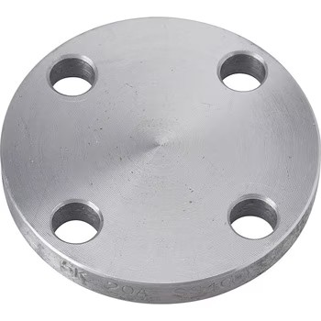
 | 1" | 24888.43 | BC00000025
 | 1 1/4" | 28114.71 | BC00000032
 | 1 1/2" | 28575.61 | BC00000038
 | 2" | 35,489.06 | BC00000051
 | 2 1/2" | 58,073.00 | BC00000064
 | 3" | 71,899.91 | BC00000076
 | 4" | 102,319.10 | BC00000102
 | 5" | 138,729.95 | BC00000127
 | 6" | 156,704.93 | BC00000165
 | 8" | 270,085.56 | BC00000200
 | 10" | 423,103.31 | BC00000250
 | 12" | 603,313.98 | BC00000300

BRIDA serie 150 C/ROSCA
 | Medida | Precios de lista | Codigo
 | 1/2" | 21,201.26 | BR00000013
 | 3/4" | 25,810.22 | BR00000019
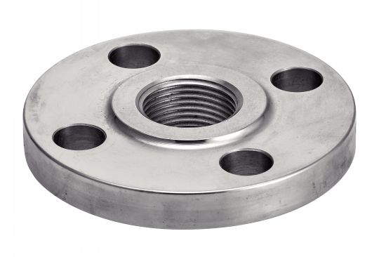
 | 1" | 30,880.09 | BR00000025
 | 11/4" | 35,028.16 | BR00000032
 | 11/2" | 41,480.72 | BR00000038
 | 2" | 55,768.52 | BR00000051
 | 21/2" | 83,883.23 | BR00000064
 | 3" | 96,788.34 | BR00000076
 | 4" | 145,182.51 | BR00000102
 | 6" | 186,663.23 | BR00000165

BRIDA serie 150 SLIP ON
 | Medida | Precios de Lista | Codigo
 | 1/2" | 17,053.18 | BSON000013
 | 3/4" | 20,740.36 | BSON000019
 | 1" | 23,505.74 | BSON000025
 | 1 1/4" | 23,966.64 | BSON000032
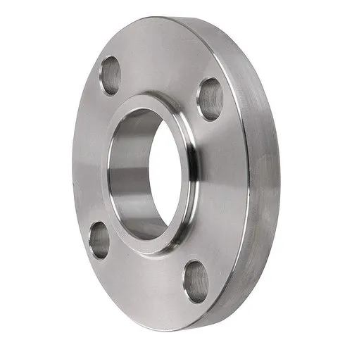
 | 1 1/2" | 28,114.71 | BSON000038
 | 2" | 32,723.68 | BSON000051
 | 2 1/2" | 49,776.86 | BSON000064
 | 3" | 56,690.31 | BSON000076
 | 4" | 82,500.54 | BSON000102
 | 5" | 89,413.99 | BSON000127
 | 6" | 112,919.73 | BSON000152
 | 8" | 172,836.32 | BSON000200
 | 10" | 260,406.72 | BSON000250
 | 12" | 400,519.37 | BSON000300
 | 14" | 470,114.79 | BSON000350
 | 16" | 612,992.82 | BSON000400
 | 18" | 1,133,806.26 | BSON000450
 | 20" | 1,520,959.62 | BSON000500
Consultar bonificaciones

